상품제안서
센트포유 무릎담요+마이보틀500ml 세트 SUA13 | 상품코드: F29936

 |  |  |  |  |  |  | 02-412-0044 | www.easy1.co.kr
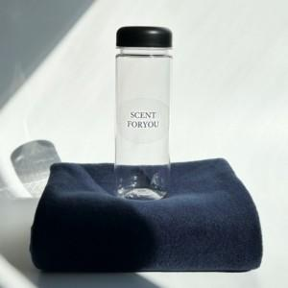

【상세/제작정보】 | <자수> 기본 15자 이내 기본 수량 100개 이하는 통합 60,000원

【인쇄/포장옵션】 | 실크, 자수 / 포장지포장

【공급단가】 | 수량 | 50~ | 100~ | 500~ | 1,000~ | 2,000~
*VAT별도 | 단가 | 11,750원 | 11,560원 | 11,280원 | 10,990원 | 10,810원

【상품 URL】 | https://easy1.co.kr:443/src/goods_detail.php?gdno=29936

